МАРТ
 |  | Сердечки

 | 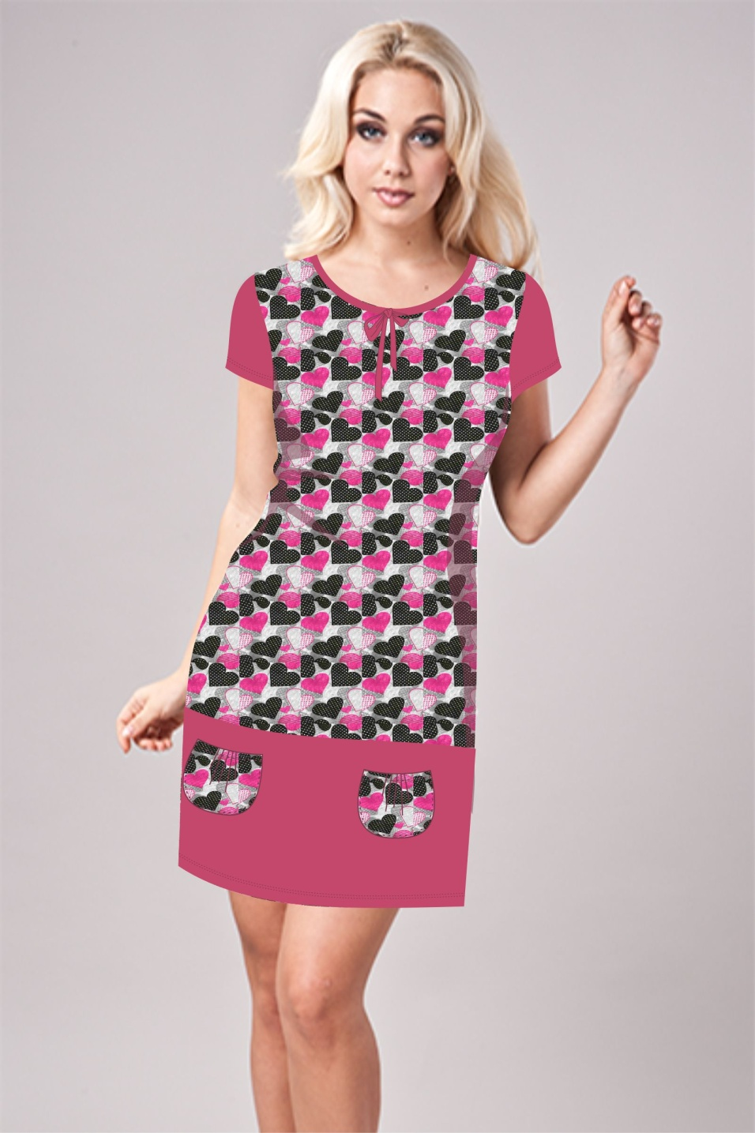 |  |  |  |  |  | 

 |  | 0193 |  |  | 0072 |  |  | 320
 | 596 руб |  |  | 519 руб |  |  | 371 руб
 | 
Размеры | Ваш заказ | Ваш заказ | Ваш заказ | Ваш заказ | Ваш заказ | Ваш заказ |  | Ваш заказ
42
44
46
48
50
52
54
56
58
60 |  |  |  |  |  |  |  |  |  |  | ВСЕГО:
ИТОГО: | 0 | 0 | 0 | 0 | 0 | 0 | 0 | 0 | 0 | 0 | 0

